账号
SVN
user： |  | dingguanghui |  |  |  | 企业QQ |  |  | 禅道：
pwd: |  | d123456# |  |  |  |  | user： | 2851810174 | http://192.168.99.204/zentao/bug-browse-2-assignToMe-0.html
 |  |  |  |  |  |  | pwd: | Dgh……
代码和资料： |  |  |  |  |  |  |  |  |  | user： | dingguanghui
 |  |  | CODE/trunk/besskyERP |  |  |  |  |  |  | pwd: | d123456$
http://192.168.99.182:81/svn/develop/DOC/01项目资料库 |  |  |  |  |  | oa上线： | https://oa.ser.ltd/dashboard
 |  |  |  |  |  |  | user： | 017509
 |  |  |  |  |  |  | pwd: | dgh@666666

 |  |  |  |  |  | ERP上线： | http://192.168.99.213:9095/pss |  | 海外仓系统（主做海外仓的账号，还是有部分少量发本地仓订单）
 |  |  |  |  |  |  |  |  | http://192.168.99.143:59095/pss
 |  |  |  |  |  |  | user： | it_dingguanghui
PM→经理 |  |  |  |  |  |  | pwd: | d123456~ | 海外仓系统外网地址（供销售、仓库使用）
DM→主管 |  |  |  |  |  |  |  |  | http://hwerp.ser.ltd:59095/pss
PL→组长 |  |  |  |  |  | GitHub:
 |  |  |  |  |  |  | user： | 2851810174@qq.com
 |  |  |  |  |  |  | pwd: | Dgh……

 |  |  |  |  |  |  | user： | 1877…….@163.com
erp系统 |  |  |  |  |  |  | pwd: | Dgh13….
 | user： | bessky_it
 | pwd: | 1

Tomcat |  |  | System.out.println(Charset.defaultCharset())
 | VM options: |  | -Dfile.encoding=utf-8 |  | 解决前端页面中文乱码
 |  |  | -Dfile.encoding=gbk |  | 解决tomcat控制台打印乱码
 |  |  | 局部设置：
 |  |  |  | PrintStream ps = new PrintStream(System.out,true,"gbk");
 |  |  |  | ps.println("_jspService(): JSP共响应了"+serviceVar+"次请求");
 | On frame deactivation: |  |  | Update classes and resources |  | 热部署

 | java.util.logging.ConsoleHandler.encoding=GBK |  |  |  |  | Tomcat logging乱码

 | 去除路径多余字段： |  | Application context删除字段(xx_war_explored)，URL删除对应字段

 | 配置tomcat的虚拟路径， tomcat设置上传文件路径
 | session生效

禅道
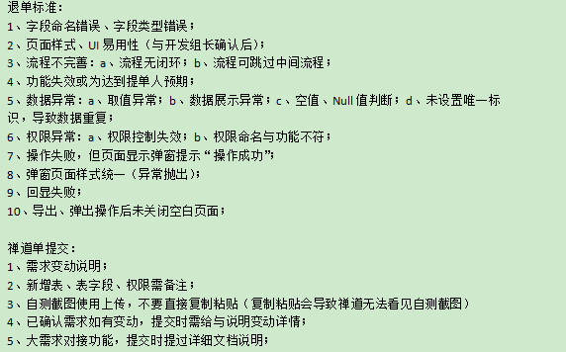

上传

数据库
 |  |  | information_schema.columns信息库之所有数据库信息 |  | distinct 不仅去重，默认升序
 | 数据库： |  | select distinct table_schema, table_name,column_name,ordinal_position,data_type,column_comment from information_schema.columns |  |  |  |  |  | like "%xx%"
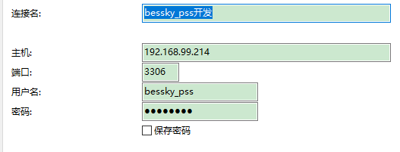
表对应的结构=库

20092009

 |  |  | 判断表里面所有列名有某列名：
 |  |  | select "role_id" in (select distinct column_name from information_schema.columns where table_name='t_user') x;

bessky_pss_system | t_role和t_department
数据库：bessky_pss
 | SELECT role_id, role_name,department.department_name, department.department_id FROM t_role LEFT JOIN t_department department ON department.department_id = t_role.department_id

 |  |  | SELECT * FROM (select distinct column_name from information_schema.columns where table_name='t_user') X WHERE X.column_name like "%id"
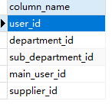

bessky_pss_system | t_user和t_role通过t_user_role中间表

 | SELECT |  | 查询所有数据库里面表名包含logistic的重复数据，按照table_name排序
 |  | users.user_id, | select * from (select distinct table_schema, table_name,column_name,ordinal_position,data_type,column_comment from information_schema.columns where table_name like "%logistic\_%") as y where y.table_name in (SELECT x.table_name FROM (select distinct table_schema, table_name,column_name,ordinal_position,data_type,column_comment from information_schema.columns where table_name like "%logistic\_%") as x GROUP BY x.table_name having count(x.table_name) >1) ORDER BY y.table_name,y.table_schema
 |  | users.NAME, |  | 有问题。。
 |  | department.department_id,
 |  | department.department_name, | limit分页
 |  | role.role_id, |  | 显示十条数据
 |  | role.role_name |  | SELECT * FROM t_order limit 0,10 |  | pagerNo=1当前页码 |  | pageSize=10;//每页显示记录数 |  | pagerNo=2当前页码 |  | pageSize=10;//每页显示记录数
 | FROM |  |  | 分页
 |  | t_user users |  | long start = (pager.getPageNo() - 1) * pager.getPageSize(); |  | start=0 |  |  |  | start=10
 |  | LEFT JOIN t_department department ON users.department_id = department.department_id
 |  | LEFT JOIN t_user_role user_role ON users.user_id = user_role.user_id |  | long end = start + pager.getPageSize() - 1L; |  | end=9 |  |  |  | end=19
 |  | LEFT JOIN t_role role ON user_role.role_id = role.role_id
 |  |  |  | request.addSqlDataParam("LIMIT", dial.queryFirst2Last("", (int) start, (int) end)); |  |  | 查询数据库前十条数据 |  |  |  | 查询数据库第二个十条数据

bessky_pss_system | 权限表，角色权限表，角色表
 | SELECT DISTINCT
 |  | role_per.role_id,
 |  | role.role_name,
 |  | per.permission_id,
 |  | per.permission_name,
 |  | per.permission_code
 | FROM
 |  | t_role_permission role_per,
 |  | t_permission per ,
 |  | t_role role
 | WHERE
 | role_per.permission_code = per.permission_code
 | and role.role_id = role_per.role_id

数据库：bessky_logistic | t_logistic_company

 | t_packet_transport_limit

数据库：bessky_pss | t_logistics_company

项目
 | dubbo+spring boot

 | jsp+tomcat

 |  |  |  | bessky-starter
 |  |  |  | /bessky-starter-sqler
 |  |  |  |  |  |  |  | test/res |  | 数据库位置

 |  |  |  | bessky-pss |  |  |  |  |  |  |  |  |  | LogisticsNewController层
 |  |  |  | /bessky-pss_web |  |  |  | com.bessky.pss.portal.business.logistics.action |  |  |  |  |  | logistics/new/get获取包裹号/跟踪号 |  |  | new OrderQueryCondition().setOrderIds(orderIds)=query
 |  |  |  |  |  |  |  |  |  |  |  |  |  |  |  |  | orderFacade.queryOrdersForLogistics(query)

 |  |  |  | /bessky-erp-façade |  |  |  | com.bessky.erp.order.manager.bean; |  |  |  |  |  | OrderQueryCondition |  | (订单主键list，平台订单号list, 海外仓状态list)

 |  |  |  |  |  |  |  | com.bessky.erp.order.manager.facade |  |  |  |  |  | OrderFacade |  | (查询订单总数，查询订单list,查询订单跟踪号list)

 |  |  |  | /bessky-pss_web
 |  |  |  |  |  |  |  | webapp.com.bessky.pss.portal |  |  |  | index.jsp首页
 |  |  |  |  |  |  |  |  |  |  |  |  |  | orders
 |  |  |  |  |  |  |  | com.bessky.pss.portal.business.order.action; |  |  |  |  |  | ordercontroller层 |  |  | order_list | 运输方式 | items="${domain.transportations } | EL表达式取作用域值：list
 |  |  |  |  |  |  |  |  |  |  |  |  |  |  | // 物流方式
 |  |  |  |  |  |  |  |  |  |  |  |  |  |  | transportationModeService.queryAuthTransportationModes()
 |  |  |  |  |  |  |  |  |  |  |  |  |  | method:
 |  |  |  | bessky-erp |  |  |  |  |  |  |  |  |  |  | get请求
 |  |  |  | /bessky-erp-façade
 |  |  |  |  |  |  | api包 | service接口

 |  |  |  | bessky-api
 |  |  |  | /bessky-api-xx |  |  | facade包 | xxximpl实现类

继承
 |  |  |  |  |  |  | call包 | 抽象类
继承

 |  |  |  |  |  |  |  | 其他类

 |  |  |  |  | bessky-api-core |  | common-http包 |  | AbstractHttpCall |  | (HTTP请求基类/抽象类/方法protected)

 |  |  |  | bessky-erp
 |  |  |  | /bessky-logistics

继承
 |  |  |  |  | bessky-erp-logistics |  | api物流公司包 |  | baxing物流 |  | entity
 |  |  |  |  |  |  |  |  |  |  | BaXingCall物流API接口 |  | （psf常量：提供的URL，八星的url; 方法：创建物流订单【保存pdf面单】封装请求参数 包裹信息 获取签名 保存面单到fastdfs 获取面单 加入分拣码到文件 统一客户单号 保存面单到fastdfs兼容老地址）

实现
 |  |  |  |  |  |  | auto包 |  | AbstractLogisticsCall抽象类 |  |  | （跟踪号，服务商号，初始化请求客户端）

 |  |  |  |  |  |  |  |  | LogisticsCall接口 |  | (接口返回信息，物流公司种类）
传入Mode
 |  |  |  |  |  |  |  |  | LogisticsCallContext前端数据

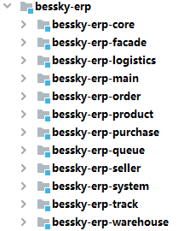
 |  |  |  |  |  |  |  |  |  | java: | Lazada平台站点枚举(各国url），物流公司平台枚举
 |  |  |  |  |  |  |  |  |  |  | 订单枚举
 |  |  |  |  |  |  |  |  |  |  | Constants常量包（接口？）
 |  |  |  |  |  |  |  |  |  |  | 缓存名（汇率，国家..字符常量等于相同的字符串）
 |  |  |  |  |  |  |  |  |  |  | util:文件名后面添加日期
 |  |  |  |  |  |  |  |  |  |  | kafkaTopic接口
 |  |  |  |  |  |  |  |  |  | res: | ehcache的配置文件

 |  |  |  |  |  |  |  |  |  | java: | 物流公司api接口：八星物流
 |  |  |  |  |  |  |  |  |  |  | 海外仓订单，结算..接口 |  | façade.impl实现：上传fastdfs,uploadLabelLocal
 |  |  |  |  |  |  |  |  |  | auto: | logisticsDispather自动申请跟踪号

 |  |  |  |  |  |  |  |  |  | res:

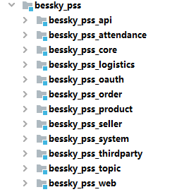
controller层

 |  |  |  |  |  |  |  |  |  | java: | dict物流公司平台枚举页面缓存

 |  |  |  |  |  |  |  |  |  | res:

 |  |  |  |  |  |  |  |  |  | java:

 |  |  |  |  |  |  |  |  |  | res:

 |  |  |  |  |  |  |  |  |  | webapp:

提交：
 | 【修改原因】#1009482 |  |  |  |  | 1.格式化？
 | 【修改内容】订单付款、退款标记导出 |  |  |  |  | 2.最新版本
 | 【提出人】江志超 |  |  |  |  | 3.找不同
 | 【开发人】一组#丁光辉 |  |  |  |  | 4.修改后测试？
 | 【检视人】许成志 2021.1.21 15:00

项目开始：
 | 替换Tomcat地址
 | 替换AuthorizationServiceImpl
 | 注释掉bessky_pss_web/WEB-INF/web.xml-fliter

代码生成：
 | sqler.xml里面是数据库字段与实体类映射
 | bean里面xxApplication改成xx ,然后代码格式化

tortoise svn:
 | check out下载代码
 | 提交代码（commit）前update
 | 复制修改过的代码类粘贴到文件夹对应位置替换

 | 忽视文件
 | setting-Editor-File Types
 |  | Ignoren files and folders后面添加*.iml;*.idea;*.gitignore;*.sh;*.classpath;*.project;*.settings;target;logs;
 |  |  | *.xx 为忽视该后缀文件
 |  |  | /xx/ 过滤文件夹
 |  |  | xx.java 过滤文件

服务器布局
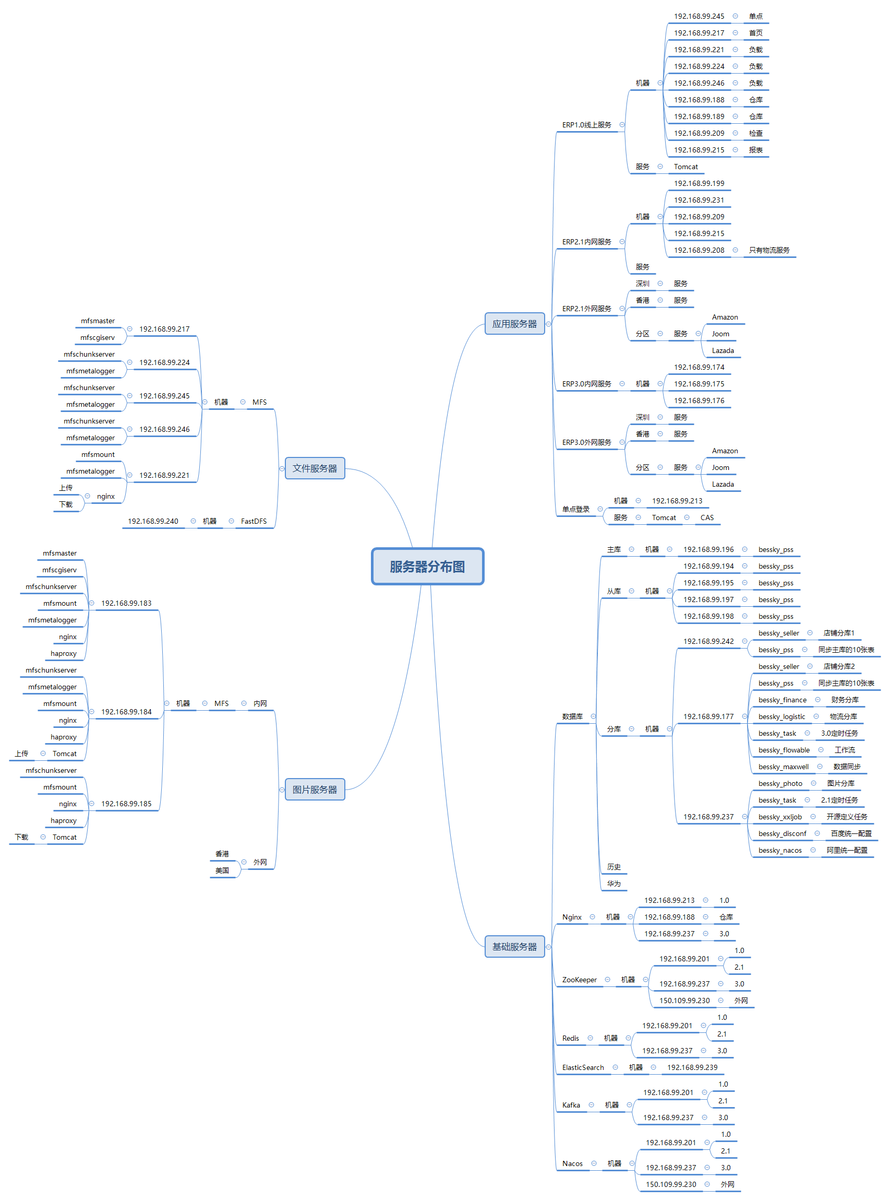

mooseFS驼鹿，分布式文件系统
数据分散，用户看到整体，64MB以上大文件

单个小文件
不支持FUSE，就不能挂载文件系统（非真实的文件系统：FAT,HFS..）
用户空间文件系统（Filesystem in Userspace）

项目细则
 | 注释：
 |  | /**
 |  | * wish邮线上
 |  | *
 |  | * @author 江志超
 |  | * @version Bessky V100R001 2018年12月28日
 |  | * @since Bessky V100R001C00
 |  | */

 | entity
 | public class ShiXingApiRequestEntity {
 | private String token;
 |  | getting&setting

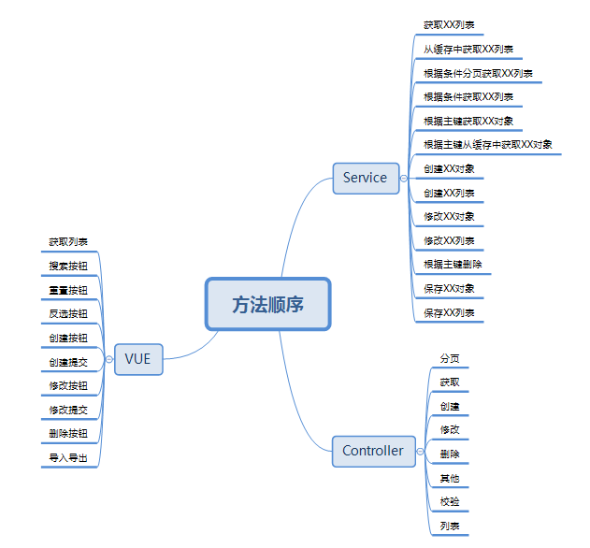

 | 新系统开发流程：
 | 1、申请需求编号
 | 2、编写开发指导
 | 3、提交生成代码
 | 4、编写需求代码

 | 订单列表：

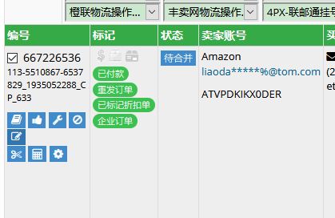

修改订单里面添加sku,其他问题可以异常修复

 | 订单操作-清除跟踪号

 | 入库：
 | 库存管理-建议采购
1 | 建议采购数：库存管理-建议采购

 | 建议采购数 ＝ 平均日销量 * (采购周期 + 备货天数 + 采购频率) + 待发数量 + 缺货数量 － 库存 － 采购中 - 未确定入库
 | 预计日销量=7天平均销量×50%+15天平均销量×30%+30天平均销量×20%
 | 注意：生成采购单之前，浏览缺货数量和建议采购数量，高于，要去“缺货未发”页面查看；低于，要去“大浪仓库”页面查看
 |  | 同时需要点刷新，保证最新数据
 | 点击上图SKU-开发环境代码有供应商信息
 | 生成采购单 | PurchaseSuggestController/PurchaseOrderServiceImpl-generatePurchaseOrders(没有供应商会报错）

 | 出库：
1 | 订单检查→ | 系统配置-订单自动规则 |  | →待销售处理/待合并 | →等待打单（申请跟踪号和修改物流方式）
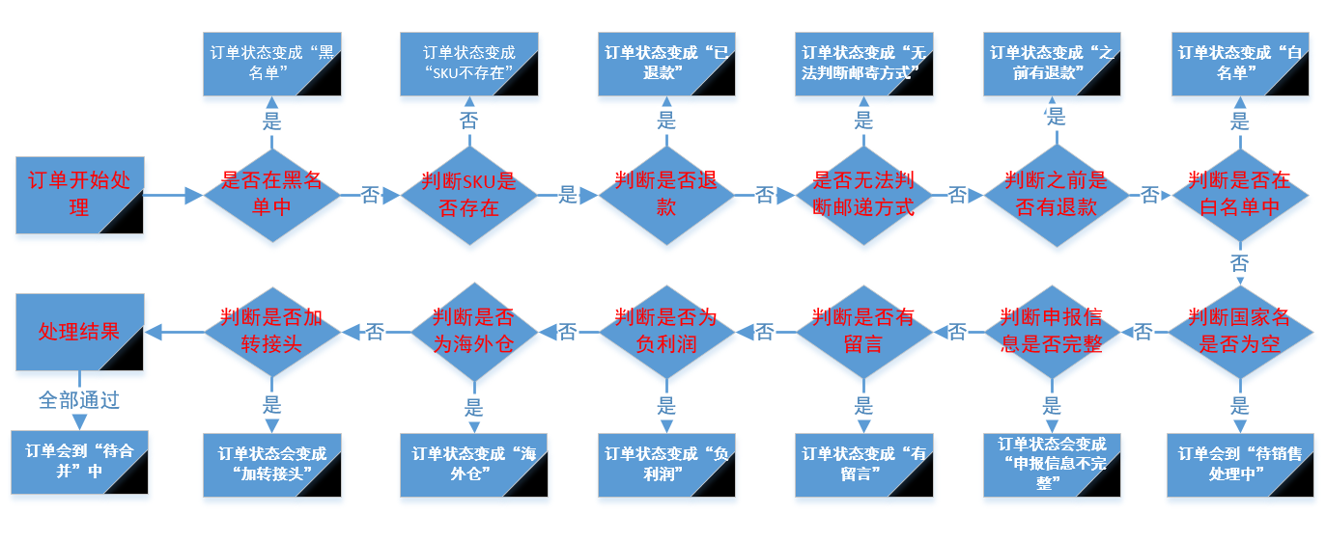

2 | 仓库移单 | ：移动到按货打单，移动到按筐打单，多品打单
 |  | 单件单品-货 | 单件多品（购买数量大于1）-筐 |  |  | 多件单品/多品-品
3 | 打印拣货单 | 单个：收发货管理-快递发货流程-快递按货打单 |  |  | 批次：多品打单流程-多品打单批次
4 | 仓库配货
5 | 仓库锁单
6 | 仓库打单/核对 | ：收发货管理-按货扫描 |  | 产品状态由“按货打单”变成“等待发货”
7 | 出库扫描 | 出货范围超过了50%到200%将不能出库

JavaEE
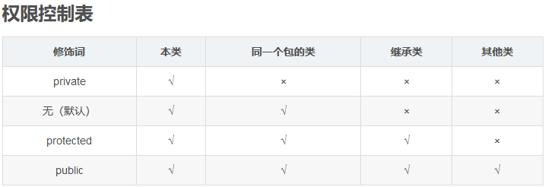

Constants
单独写一个常量类Constants用来保存固定的常量，这些常量在代码调用过程中值又容易发生改变的等等情况，此时不必在代码中修改值，直接在该类中修改即可

枚举-组织常量

在JDK1.5 之前，在Java中定义常量都是public static final TYPE a; 这样的形式。有了枚举，你可以将有关联关系的常量组织起来，使代码更加易读、安全，并且还可以使用枚举提供的方法。
POSTAL_PARCEL("1", "邮政小包分区")

Java8流filter

List<ExpressTransportation> expressTransportations = expressTransportationLimitFacade
.queryAllExpressTransportationList();
if (null != logisticsType)
{
expressTransportations = expressTransportations.stream()
.filter(s -> s.getLogisticsType().contains(logisticsType)).collect(Collectors.toList());
}

domain.setExpressTransportations(expressTransportations);

快捷键
action含路径

jsp onclick/id /直接使用function（）/$()找js
js提供路径
在浏览器页面找到title中文名（或者其他中文关键词），在idea-find in path找jsp
 |  |  |  |  |  | js

 |  |  |  |  |  |  | ALL里面路径找controller位置 |  | return "jsp位置"
 | idea

 | 搜索内容快捷键： | ctrl+N

 | 生成getting： | alt+insert
 |  |  |  |  |  |  | service | serviceImpl | dao层 | dao层impl
 |  |  |  |  |  |  |  |  |  | new SqlerRequest("updatePurchaseOrderByPrimaryKey"); |  | sql.xml
 | idea格式化代码快捷键: Ctrl+Alt+L |  |  |  |  |  |  |  |  |  | =方法名

 | 查看断点： | ctrl+shift+F8 |  | 直接点Java Line Breakpoints 下面断点定位

 | 查看所有方法被引用： | ctrl+alt+h
 | 查看方法引用 | ctrl+B/ctrl+鼠标左键
 | 查看类被引用： | 右键find Usages/ALT +F7

 | 向下复制代码： | duplicate entire lines设置为CTRL+ALT+↓

 | 代码增加// todo: | 可以在TODO-Current File快速定位

 | 类 local history | revert可以恢复类历史时间点

 | F2 | 快速定位错误

 | Ctrl + Alt +O | 消去不要的包

 | 在某类中点击上面路径就可以在项目路径中定位

 | 反撤销 | ctrl+shift+Z

 | 查找字段全局出现 | ctrl+shift+F |  | 可以标记*xml找到sql语句

 | 前端debug | f12-调试器：找jsp-class,id对应的js打断点 |  |  | f10下一个断点
 |  | 控制台》》输入代码包含元素可以搜索路径，{ }展开代码

 | code-smartFile-->Settings-->Editor-->Code Style-->Java/勾上smart tabs
 |  | 使用快捷键，ctrl+Shift+Alt+L，将会显示格式化范围

 | 自动导包 | file| Editor | General | Auto Import。勾选上 Add unambiguous imports on the fly 和 Optimize imports on the fly (for current project)

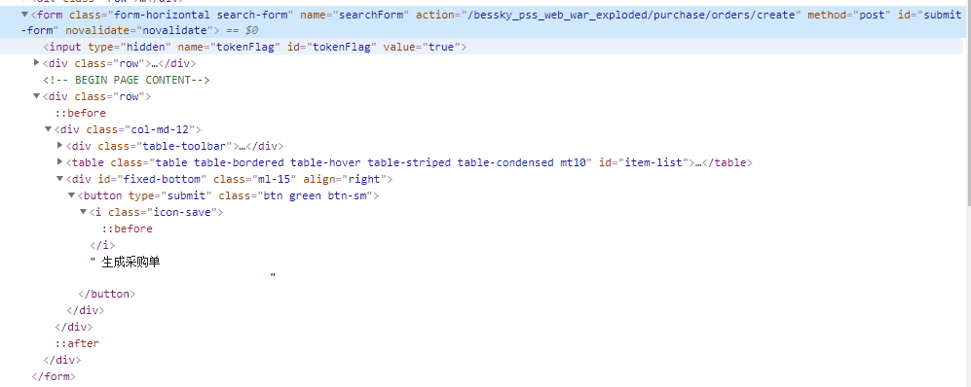
 | 生成采购单的action在form上面

 | 查端口pid并杀死 |  | netstat -ano | findstr 8081

 |  |  | taskkill /pid 12860 /f

others
目录：

 | 引用-目录-自动目录

修改目录样式： |  | 引用-目录-自定义目录-修改

字间距：

 | 右键段落左对齐（可在目录标题上面统一修改）

页面宽度：
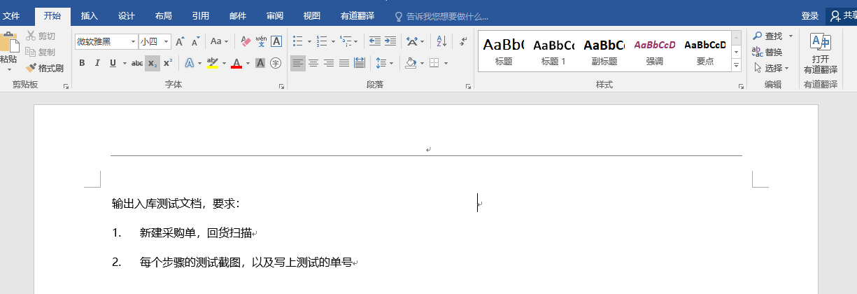
点这里！

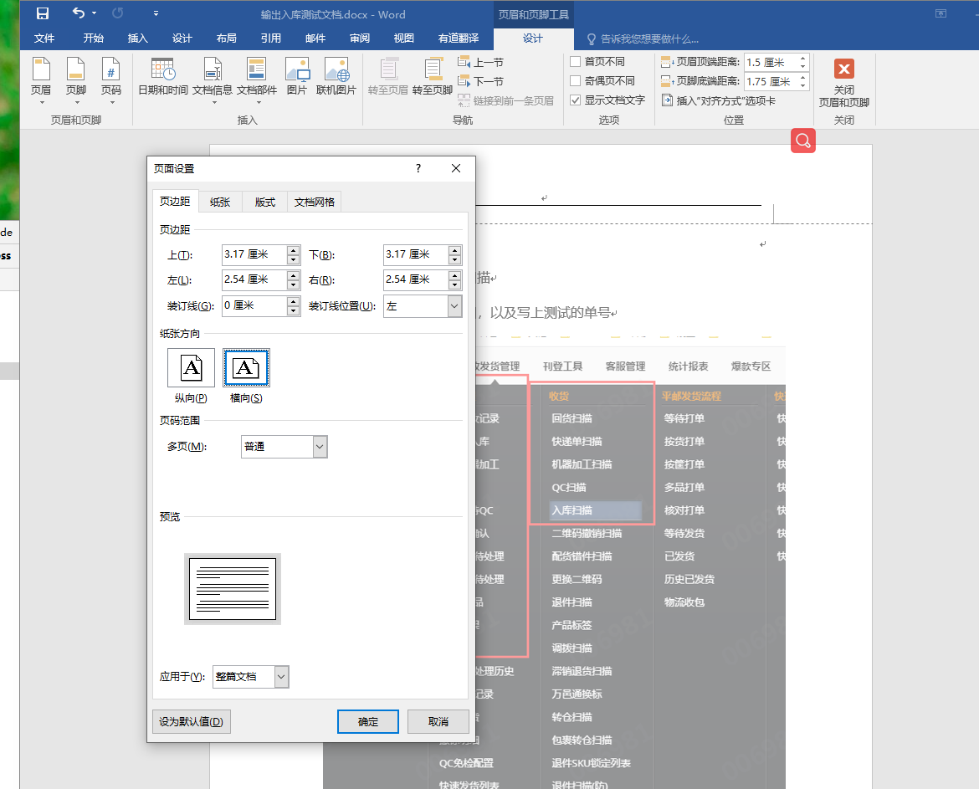
点这里！

输入代码首字母大写取消：

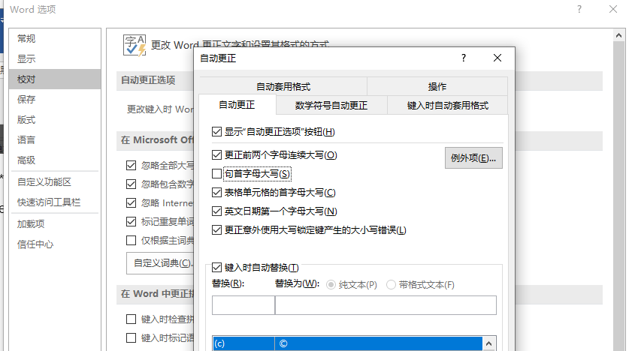

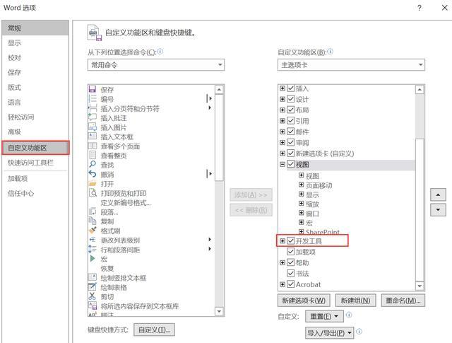
选择多个图片

 |  | Sub 图片边框

 |  | Dim tupian As InlineShape

 |  | Application.ScreenUpdating = True

 |  | For Each tupian In ActiveDocument.InlineShapes

 |  | With tupian.Borders

 |  | .OutsideLineStyle = wdLineStyleSingle

 |  | .OutsideColorIndex = wdGray25

 |  | .OutsideLineWidth = wdLineWidth150pt

 |  | End With

 |  | Next

 |  | Application.ScreenUpdating = False

 |  | End Sub

